상품제안서
자개명함함(자동신송학안명함함) | 상품코드: S17483

 |  |  |  |  |  |  | 02-713-8555 | www.synergygift.co.kr
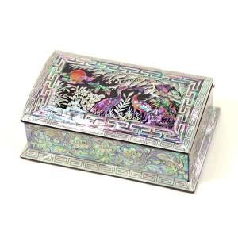 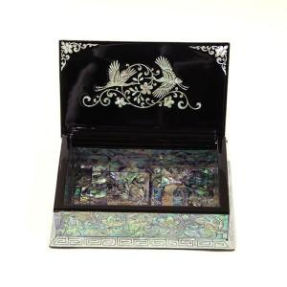

【상세/제작정보】

【인쇄/포장옵션】 | 실크 / 포장지포장

【공급단가】 | 수량 | 20~ | 100~ | 300~ | 500~ | 1,000~
*VAT별도 | 단가 | 45,620원 | 44,530원 | 42,700원 | 41,610원 | 40,510원

【상품 URL】 | https://www.synergygift.co.kr:443/src/goods_detail.php?gdno=90

